c6-1
Cím: | Az eurozóna GDP-változása és az iparcikkek inflációjának alakulása az eurozónában és hazánkban
Title: | Euro area GDP growth and industrial goods inflation in the euro area and Hungary
Megjegyzés: | *Áfaszűrt adatok alapján. Az eurozóna esetében HICP adatokból számolva.
Note: | *Based on data excluding indirect taxes. Calculated using HICP data In the case of the euro area.
Forrás: | Eurostat, KSH, MNB-számítás
Source: | Eurostat, HCSO, MNB-calculations
 | 6.
Tengelyfelirat: | bal tengely | jobb tengely
 | Negyedéves változás (%) | Éves változás (%)
 | Quarterly change (percent) | Annual change (percent)

 | Euro area GDP | Industrial goods inflation in the euro area* | Industrial goods inflation in Hungary* (right axis)
 | Eurozóna GDP-változása | Iparcikkek inflációja az eurozónában* (jobb tengely) | Iparcikkek inflációja Magyarországon* (jobb tengely)
2002-03-01 | 0.0 | 1.7 | 3.6
2002-06-01 | 0.5 | 1.4 | 2.8
2002-09-01 | 0.4 | 1.3 | 2.6
2002-12-01 | 0.1 | 1.0 | 2.2
2003-03-01 | -0.4 | 0.5 | 1.7
2003-06-01 | 0.1 | 0.7 | 1.6
2003-09-01 | 0.6 | 0.4 | 1.6
2003-12-01 | 0.7 | 0.4 | 1.9
2004-03-01 | 0.5 | -0.1 | 2.5
2004-06-01 | 0.6 | 0.0 | 2.5
2004-09-01 | 0.2 | -0.1 | 2.1
2004-12-01 | 0.3 | -0.1 | 1.5
2005-03-01 | 0.2 | -0.1 | 0.9
2005-06-01 | 0.6 | -0.1 | 0.4
2005-09-01 | 0.7 | -0.2 | -0.2
2005-12-01 | 0.6 | 0.0 | -0.4
2006-03-01 | 0.9 | -0.1 | -0.9
2006-06-01 | 1.1 | 0.3 | -0.7
2006-09-01 | 0.6 | 0.3 | 0.6
2006-12-01 | 1.2 | 0.4 | 1.6
2007-03-01 | 0.6 | 0.5 | 2.0
2007-06-01 | 0.7 | 0.4 | 2.1
2007-09-01 | 0.4 | 0.4 | 1.9
2007-12-01 | 0.5 | 0.5 | 1.3
2008-03-01 | 0.5 | 0.7 | 1.4
2008-06-01 | -0.3 | 0.7 | 2.0
2008-09-01 | -0.5 | 0.8 | 1.7
2008-12-01 | -1.7 | 0.8 | 1.8
2009-03-01 | -3.1 | 0.3 | 1.6
2009-06-01 | 0.0 | 0.4 | 2.3
2009-09-01 | 0.4 | 0.1 | 2.7
2009-12-01 | 0.5 | -0.2 | 2.0
2010-03-01 | 0.4 | -0.4 | 1.9
2010-06-01 | 1.0 | -0.2 | 0.3
2010-09-01 | 0.4 | -0.1 | -0.3
2010-12-01 | 0.6 | 0.2 | 0.0
2011-03-01 | 0.8 | 0.1 | 0.3
2011-06-01 | 0.0 | 0.9 | 1.1
2011-09-01 | 0.1 | 0.5 | 1.4
2011-12-01 | -0.4 | 1.1 | 1.7
2012-03-01 | -0.2 | 0.9 | 1.7
2012-06-01 | -0.3 | 1.0 | 1.4
2012-09-01 | -0.1 | 0.8 | 1.6
2012-12-01 | -0.4 | 0.5 | 0.7
2013-03-01 | -0.4 | 0.2 | 0.3
2013-06-01 | 0.5 | -0.2 | 0.5
2013-09-01 | 0.3 | -0.1 | 0.4
2013-12-01 | 0.2 | -0.3 | 0.2
2014-03-01 | 0.5 | -0.4 | 0.6
2014-06-01 | 0.2 | -0.4 | 0.1
2014-09-01 | 0.5 | -0.4 | 0.1
2014-12-01 | 0.4 | -0.5 | 0.2
2015-03-01 | 0.8 | -0.5 | 0.2
2015-06-01 | 0.4 | 0.7 | 0.6
2015-09-01 | 0.4 | 1.1 | 0.6
2015-12-01 | 0.4 | 0.5 | 1.4
2016-03-01 | 0.6 | 0.5 | 1.5
2016-06-01 | 0.3 | 0.0 | 1.2
2016-09-01 | 0.4 | 0.1 | 0.9
2016-12-01 | 0.8 | 0.1 | 0.6
2017-03-01 | 0.7 | 0.0 | 0.5
2017-06-01 | 0.7 | 0.5 | 0.6
2017-09-01 | 0.8 | 0.6 | 0.8
2017-12-01 | 0.8 | 0.3 | 0.8
2018-03-01 | 0.3 | 0.5 | 0.6
2018-06-01 | 0.3 | 0.4 | 0.6
2018-09-01 | 0.2 | 0.5 | 1.1
2018-12-01 | 0.4 | 0.2 | 1.6
2019-03-01 | 0.5 | 0.0 | 1.9
2019-06-01 | 0.2 | 0.1 | 1.7
2019-09-01 | 0.3 | -0.2 | 0.9
2019-12-01 | 0.0 | 0.4 | 0.6
2020-03-01 | -3.6 | 0.4 | 0.7
2020-06-01 | -12.1 | 0.1 | 0.8

c6-2
Cím: | A német ipari termelés lassulásának hazai árakra gyakorolt hatásának folyamatábrája
Title: | Flow chart of the effect of slowdown of German industrial production on Hungarian inflation
Megjegyzés:
Note:
Forrás: | MNB
Source: | MNB

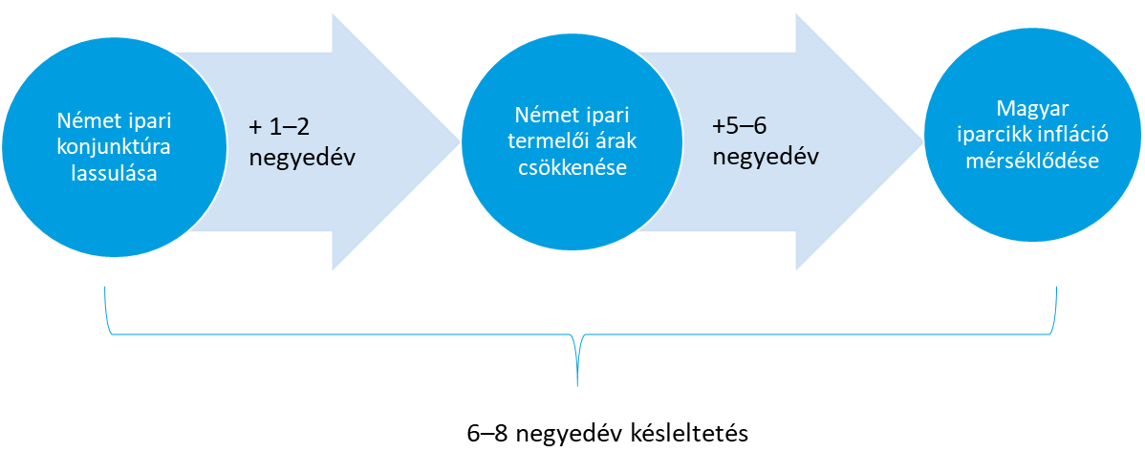

6–8 negyedév késleltetés

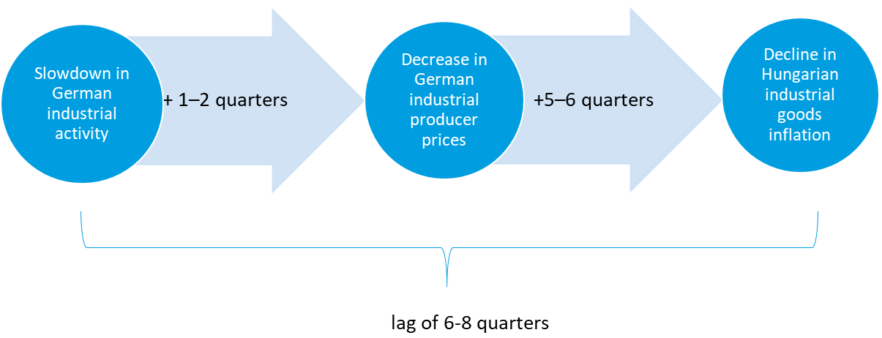

lag of 6-8 quarters

c6-3
Cím: | A német ipari termelés és termelői árak kapcsolata (bal ábra), illetve a német termelői árak és a magyar iparcikk infláció kapcsolata
Title: | Connection between German industrial production and producer prices (left panel) and German producer prices and Hungarian industrial goods inflation (right panel)
Megjegyzés: | Negyedéves adatok. A bal oldali ábrán a német ipari termelői árak 2 negyedéves, míg a jobb oldali ábrán a magyar iparcikk infláció 5 negyedéves késleltetéssel került ábrázolásra.
Note: | Quarterly data. On the left hand side graph German industrial producer prices are presented with a 2-quarters lag and on the right hand side graph Hungarian industrial goods inflation data with a 5-quarters lag.
Forrás: | Eurostat, KSH, MNB-számítás
Source: | Eurostat, HCSO, MNB-calculations
 | 6.
Tengelyfelirat: | bal tengely | jobb tengely
 | Negyedésves változás (%) | Éves változás (%)
 | Quarterly change (percent) | Yearly change (percent)

 | Német ipari termelői árak | Német ipari termelés | Nem tartós magyar iparcikk infláció
 | German industrial producer prices | German industrial production | Non-durable Hungarian industrial goods inflation
2003-03-01 | 1.79 | 1.60 | 2.75
2003-06-01 | 1.55 | -0.19 | 2.66
2003-09-01 | 1.96 | -1.00 | 2.48
2003-12-01 | 1.75 | 1.71 | 2.95
2004-03-01 | -0.16 | 1.78 | 3.54
2004-06-01 | 1.12 | 4.04 | 3.36
2004-09-01 | 2.28 | 4.54 | 3.05
2004-12-01 | 3.29 | 1.84 | 2.38
2005-03-01 | 4.41 | 2.58 | 1.71
2005-06-01 | 4.72 | 2.24 | 1.27
2005-09-01 | 4.90 | 3.25 | 0.63
2005-12-01 | 4.89 | 5.53 | 0.84
2006-03-01 | 6.33 | 4.77 | -0.75
2006-06-01 | 6.66 | 5.88 | -0.50
2006-09-01 | 6.01 | 6.65 | 1.05
2006-12-01 | 4.77 | 5.73 | 1.81
2007-03-01 | 2.20 | 6.92 | 3.49
2007-06-01 | 0.78 | 5.94 | 3.77
2007-09-01 | 0.00 | 5.76 | 3.20
2007-12-01 | 0.99 | 5.67 | 2.62
2008-03-01 | 2.47 | 5.05 | 2.32
2008-06-01 | 4.89 | 3.03 | 2.94
2008-09-01 | 8.00 | 0.00 | 3.04
2008-12-01 | 5.91 | -7.71 | 2.89
2009-03-01 | 1.42 | -20.15 | 2.51
2009-06-01 | -3.58 | -20.00 | 2.76
2009-09-01 | -7.70 | -16.11 | 4.62
2009-12-01 | -6.59 | -8.39 | 3.90
2010-03-01 | -3.02 | 6.70 | 4.20
2010-06-01 | 0.97 | 12.95 | 2.71
2010-09-01 | 3.50 | 10.76 | 0.39
2010-12-01 | 4.17 | 13.01 | 0.58
2011-03-01 | 5.54 | 12.10 | 1.02
2011-06-01 | 5.38 | 7.66 | 1.90
2011-09-01 | 4.95 | 7.36 | 2.22
2011-12-01 | 4.28 | 2.52 | 2.76
2012-03-01 | 2.59 | 1.31 | 4.36
2012-06-01 | 1.41 | 0.31 | 4.34
2012-09-01 | 0.81 | -0.70 | 4.54
2012-12-01 | 0.88 | -2.17 | 3.40
2013-03-01 | 0.49 | -1.87 | 1.57
2013-06-01 | -0.48 | -0.47 | 1.47
2013-09-01 | -0.74 | -0.27 | 1.30
2013-12-01 | -0.87 | 3.20 | 0.93
2014-03-01 | -1.22 | 2.99 | 1.00
2014-06-01 | -0.97 | 1.10 | 0.34
2014-09-01 | -0.85 | 0.53 | 0.32
2014-12-01 | -1.01 | 0.81 | 0.38
2015-03-01 | -1.79 | 0.27 | 0.46
2015-06-01 | -1.28 | 1.59 | 0.69
2015-09-01 | -1.64 | 1.50 | 0.32
2015-12-01 | -2.30 | 0.07 | 1.26
2016-03-01 | -2.69 | 1.85 | 1.37
2016-06-01 | -2.62 | 0.40 | 1.34
2016-09-01 | -1.80 | 1.05 | 1.29
2016-12-01 | -0.30 | 1.51 | 1.10
2017-03-01 | 2.29 | 0.83 | 0.88
2017-06-01 | 2.18 | 3.13 | 1.03
2017-09-01 | 2.10 | 4.32 | 1.28
2017-12-01 | 2.19 | 5.18 | 1.20
2018-03-01 | 1.77 | 3.76 | 1.25
2018-06-01 | 2.63 | 2.73 | 1.40
2018-09-01 | 3.49 | -0.18 | 1.58
2018-12-01 | 3.63 | -2.31 | 2.14
2019-03-01 | 3.05 | -2.27 | 2.57
2019-06-01 | 2.02 | -5.04 | 2.44
2019-09-01 | 0.48 | -4.82 | 2.17
2019-12-01 | -0.61 | -5.09 | 1.69
2020-03-01 | -0.64 | -6.73 | 1.35
2020-06-01 | -2.20 | -26.29 | 0.76

c6-4
Cím: | A piaci szolgáltatások inflációja válság-időszakokban
Title: | Market services inflation in times of crisis
Megjegyzés: | A t időpont 2008 szeptemberét és 2019 decemberét jelöli. Adószűrt, éves változás.
Note: | Date t denotes September 2008 and December 2019. Tax-adjusted annual change.
Forrás: | KSH, MNB
Source: | HCSO, MNB
 | 6.
Tengelyfelirat:

 | 2008–2009 | Coronavirus pandemic
 | 2008–2009 | Koronavírus járvány
t | 4.9 | 5.0
t+1 | 4.7 | 5.0
 | 2008–2009 | Koronavírus járvány
t | 4.9 | 5.0
t+1 | 4.7 | 5.0
t+2 | 4.7 | 5.1
t+3 | 4.7 | 5.5
t+4 | 4.1 | 5.1
t+5 | 3.8 | 4.8
t+6 | 3.9 | 4.7
t+7 | 3.9 | 4.9
t+8 | 3.8 | 5.0
t+9 | 3.7
t+10 | 3.5
t+11 | 3.6
t+12 | 3.4
t+13 | 3.4
t+14 | 3.5
t+15 | 3.3
t+16 | 2.9
t+17 | 2.8
t+18 | 2.5
t+19 | 2.2
t+20 | 2.2
t+21 | 2.2
t+22 | 2.2
t+23 | 2.1
t+24 | 2.4
 | 2008–2009 | Coronavirus pandemic
t | 4.9 | 5.0
t+1 | 4.7 | 5.0
t+2 | 4.7 | 5.1
t+3 | 4.7 | 5.5
t+4 | 4.1 | 5.1
t+5 | 3.8 | 4.8
t+6 | 3.9 | 4.7
t+7 | 3.9 | 4.9
t+8 | 3.8 | 5.0
t+9 | 3.7
t+10 | 3.5
t+11 | 3.6
t+12 | 3.4
t+13 | 3.4
t+14 | 3.5
t+15 | 3.3
t+16 | 2.9
t+17 | 2.8
t+18 | 2.5
t+19 | 2.2
t+20 | 2.2
t+21 | 2.2
t+22 | 2.2
t+23 | 2.1
t+24 | 2.4
t+2 | 4.7 | 5.1
t+3 | 4.7 | 5.5
t+4 | 4.1 | 5.1
t+5 | 3.8 | 4.8
t+6 | 3.9 | 4.7
t+7 | 3.9 | 4.9
t+8 | 3.8 | 5.0
t+9 | 3.7
t+10 | 3.5
t+11 | 3.6
t+12 | 3.4
t+13 | 3.4
t+14 | 3.5
t+15 | 3.3
t+16 | 2.9
t+17 | 2.8
t+18 | 2.5
t+19 | 2.2
t+20 | 2.2
t+21 | 2.2
t+22 | 2.2
t+23 | 2.1
t+24 | 2.4

c6-5
Cím: | A szolgáltató szektor hozzáadottérték-lassulásának a hazai szolgáltatások áraira gyakorolt hatásának folyamatábrája
Title: | Flow chart of the impact of the slowdown in services value added on the prices of domestic services
Megjegyzés:
Note:
Forrás: | MNB
Source: | MNB

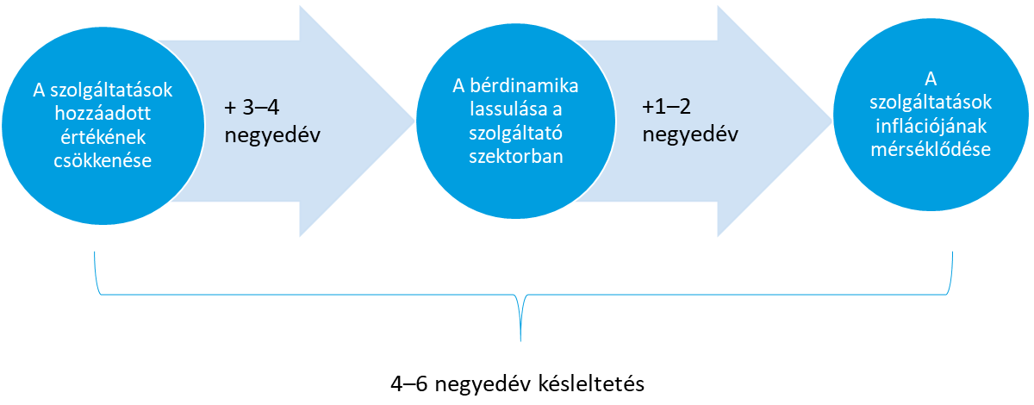

4–6 negyedév késleltetés

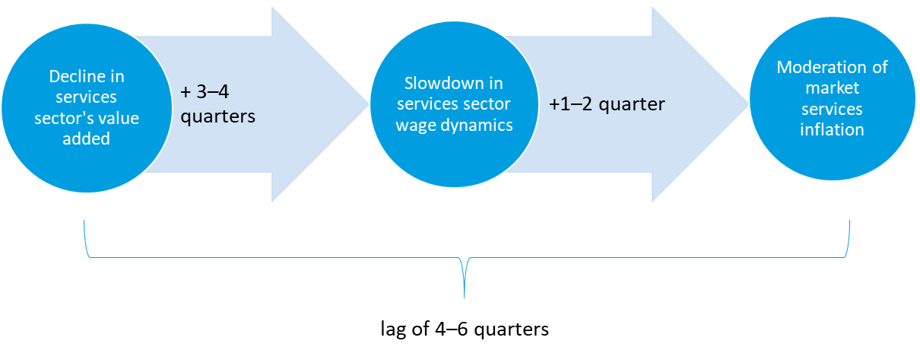

lag of 4–6 quarters

c6-6
Cím: | A piaci szolgáltatások hozzáadott értéke, bérdinamikája és inflációja közötti kapcsolat
Title: | Relationship between value added, wage dynamics and inflation of market services
Megjegyzés: | A hozzáadott érték változatlan (2015. évi) áron számolva, termékadók és támogatások nélkül.
Note: | Value added at constant (2015) prices, excluding product taxes and subsidies.
Forrás: | KSH, MNB
Source: | HCSO, MNB
 | 6.
Tengelyfelirat:

 | Hozzáadott érték | Bérdinamika | Infláció (adószűrt, jobb tengely)
 | Value added | Wage dynamics | Inflation (excl. indirect taxes, right axis)
Jan-08 | 3.8 | 12.1 | 5.1
Apr-08 | 1.9 | 9.2 | 5.3
Jul-08 | -0.3 | 8.1 | 5.2
Oct-08 | -2.3 | 7.9 | 4.7
Jan-09 | -4.8 | 5.0 | 3.9
Apr-09 | -6.0 | 6.1 | 3.8
Jul-09 | -5.4 | 3.3 | 3.5
Oct-09 | -5.1 | 1.8 | 3.4
Jan-10 | -2.3 | 3.6 | 2.7
Apr-10 | -0.9 | 2.2 | 2.2
Jul-10 | 1.1 | 3.5 | 2.3
Oct-10 | 0.3 | -0.7 | 2.3
Jan-11 | 2.8 | 5.8 | 1.8
Apr-11 | 2.2 | 3.7 | 2.1
Jul-11 | 2.1 | 3.6 | 2.3
Oct-11 | 1.2 | 6.7 | 2.4
Jan-12 | -0.3 | 5.3 | 3.3
Apr-12 | -0.5 | 7.8 | 2.9
Jul-12 | 0.1 | 7.8 | 2.6
Oct-12 | -0.2 | 8.0 | 2.7
Jan-13 | 1.8 | 1.6 | 1.8
Apr-13 | 2.1 | 3.5 | 1.8
Jul-13 | 2.9 | 3.0 | 1.9
Oct-13 | 4.7 | 2.0 | 2.4
Jan-14 | 3.0 | 5.5 | 3.0
Apr-14 | 3.1 | 3.7 | 3.0
Jul-14 | 3.1 | 3.7 | 3.4
Oct-14 | 4.8 | 3.4 | 3.4
Jan-15 | 2.0 | 3.1 | 2.9
Apr-15 | 2.5 | 3.5 | 3.0
Jul-15 | 3.4 | 3.5 | 2.8
Oct-15 | 3.2 | 4.2 | 1.9
Jan-16 | 3.7 | 5.4 | 1.9
Apr-16 | 3.3 | 5.1 | 2.1
Jul-16 | 3.3 | 5.3 | 1.9
Oct-16 | 3.0 | 5.3 | 2.4
Jan-17 | 5.1 | 8.9 | 2.7
Apr-17 | 6.0 | 12.3 | 2.7
Jul-17 | 7.3 | 11.4 | 2.9
Oct-17 | 7.7 | 12.3 | 2.4
Jan-18 | 9.5 | 10.5 | 2.3
Apr-18 | 9.0 | 10.2 | 2.8
Jul-18 | 7.7 | 11.0 | 3.1
Oct-18 | 8.0 | 11.0 | 3.5
Jan-19 | 5.5 | 11.1 | 4.1
Apr-19 | 6.0 | 9.7 | 4.6
Jul-19 | 6.3 | 10.0 | 4.7
Oct-19 | 6.9 | 10.2 | 5.2
Jan-20 | 4.3 | 9.0 | 5.2
Apr-20 | -12.0 | 13.3 | 4.9

